상품제안서
원형팬시 부채 (2컬러) | 상품코드: S19858

 |  |  |  |  |  |  | 02-713-8555 | www.synergygift.co.kr
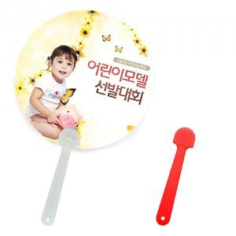 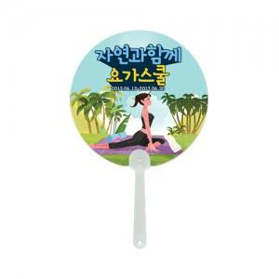

【상세/제작정보】 | 손잡이색상 레드컬러는 10원추가

【인쇄/포장옵션】 | 풀칼라 / 포장불가능

【공급단가】 | 수량 | 1,000~ | 3,000~ | 5,000~ | 10,000~ | 30,000~
*VAT별도 | 150파이 | 240원 | 210원 | 200원 | 185원 | 170원
 | 170파이 | 250원 | 220원 | 210원 | 195원 | 180원
 | 180파이 | 260원 | 230원 | 210원 | 200원 | 180원
 | 190파이

【상품 URL】 | https://www.synergygift.co.kr:443/src/goods_detail.php?gdno=494

